PDF INTANGIBLE EJERCICIOS
Una empresa contrata con una universidad el desarrollo de un nuevo producto y se conocen los siguientes datos:
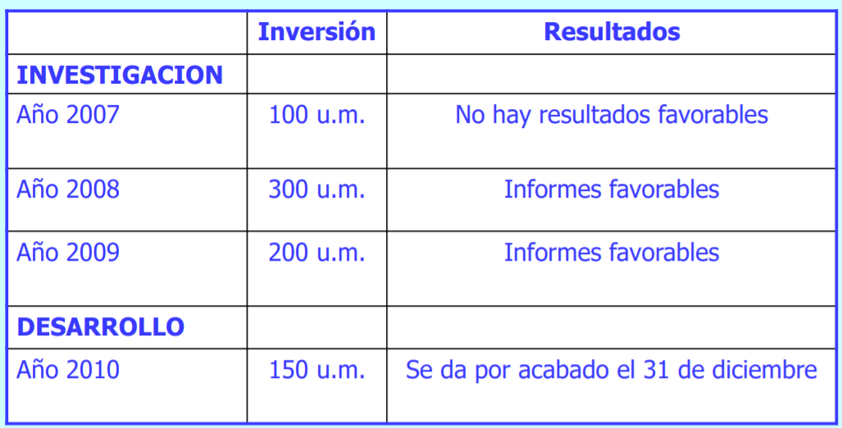

Se patenta el día 1 de julio de 2011 con unos costes de registro de 30 u.m., estimándose una vida útil al producto final de 10 años.

 |  |  | 100 | 100
Fecha | # | Nombre | Debe | Haber
31-Dec-07 | 620 | Gastos en I+D | 100
 | 572 | Bancos |  | 100

 |  |  | 660 | 660
Fecha | # | Nombre | Debe | Haber
1-Jan-08 | 620 | Gastos en I+D | 300
 | 572 | Bancos |  | 300
1-Jan-08 | 200 | Investigación | 300
 | 730 | Trabajos realizados para el inmovilizado intangible | . | 300
31-Dec-08 | 680 | Amortización Inmovilizado Intangible | 60
 | 280 | AA Inmov. Intangible |  | 60

 |  |  | 500 | 1,360
Fecha | # | Nombre | Debe | Haber
1-Jan-09 | 620 | Gastos en I+D | 200
 | 572 | Bancos |  | 200
1-Jan-09 | 200 | Investigación | 200
 | 730 | Trabajos realizados para el inmovilizado intangible | . | 200
31-Dec-09 | 680 | Amortización Inmovilizado Intangible | 100
 | 280 | AA Inmov. Intangible |  | 100

 |  |  | 430 | 430
Fecha | # | Nombre | Debe | Haber
1-Jan-10 | 620 | Gastos en I+D | 150
 | 572 | Bancos |  | 150
1-Jan-10 | 201 | Desarrollo | 150
 | 730 | Trabajos realizados para el inmovilizado intangible | . | 150
31-Dec-10 | 680 | Amortización Inmovilizado Intangible | 130 |  | AA I+D
 | 280 | AA Inmov. Intangible |  | 130

 |  |  | --- | ---
Fecha | # | Nombre | Debe | Haber
1-Jul-11

